はじめに（お読みください）
利用規約
この利用規約(以下「本規約」といいます。)は、一般社団法人住宅性能評価・表示協会(以下「当協会」といいます。)が著作権を有する「住戸部分・共用部分・非住宅部分における太陽光発電設備の自己消費量等算出シート」を提供するサービス(以下「本サービス」といいます。)の利用条件を定めるものです。
ご利用のみなさま(以下「利用者等」といいます。)には、本規約に従って、本サービスをご利用いただきます。
なお、本規約に違反した場合、以後、本サービスを利用することはできません。本規約に違反したにもかかわらず利用を続けた場合、著作権侵害になりますのでご注意ください。
第1条(適用)
①本規約は、利用者等と当協会との間の本サービスの利用に関わる一切の関係に適用されるものとします。
②本サービスは、事業者向けのサービスであり、消費者が利用することはできません。
③本サービスには、不具合やバグが生じる場合があることをあらかじめご了承ください。
④本サービスは、作成環境とExcelバージョンが異なる場合等、動作環境によって、一部の機能が失われるなど、正常に実行されなくなる可能性があることをあらかじめご了承下さい。
第2条(禁止事項)
利用者等は、本サービスの利用にあたり，以下の行為をしてはなりません。
①法令または公序良俗に違反する行為
②本サービスの全部もしくは一部を頒布すること、又は媒体の如何を問わず複製し第三者に譲渡、販売、貸与、もしくは使用許諾する行為
③本サービスの内容等，本サービスに含まれる著作権を侵害する行為
④本サービスによって得られた情報を商業的に利用する行為
⑤不正な目的を持って本サービスを利用する行為
⑥その他，当協会が不適切と判断する行為
第3条（損害賠償）
利用者等は、本規約に違反した場合、以後、本サービスを利用することはできません。利用者等が本規約に違反したにもかかわらず本サービスの利用を続けた場合、当協会に発生した一切の損害について、責任を負うものとします。
第4条(免責事項)
当協会は、事由の如何を問わず、本サービスの使用によって利用者等に発生した一切の損害について、名目の如何を問わず、一切の責任を負わないものとします。
第5条(一般条項)
本規約の解釈にあたっては、日本法を準拠法とします。以 上
一般社団法人 住宅性能評価・表示協会

利用規約に関して
※上記に同意頂けない場合は入力欄、判定欄等が黒塗りのままとなり利用することができません。
利用規約に同意しない
利用規約に同意し利用する

※当協会では、本サービスに関するお問い合わせは回答できかねます。申請される登録住宅性能評価機関等にお問い合わせください。
※よくある質問については「外皮計算書簡単ガイド」をご一読ください。

入力例
住戸部分・共用部分・非住宅部分において太陽光電池アレイを共有している場合における 建築物省エネ法にかかる太陽光発電設備の自己消費量等算出シート

建築物の名称 | ○○○○邸 作成例 ※共同住宅20住戸＋共用部分が太陽光発電量を共有している場合

使用のルール | ・黄色セルに入力、水色セルを選択してください。橙色については、注記に該当する場合は、入力してください。
 | ・緑色・グレー部分は自動的に計算されます。また、緑色は、算定結果となります。
 | ・共用部分のみ、共用部分と非住宅部分のみでも計算が可能です。
 | ・ZEB及びZEH-Mの計算に用いる、再生可能エネルギーの削減量については、1から3の算定結果に関わらず、4の値となります。

1.住戸部分
太陽電池アレイのシステム容量（kW） |  |  |  | 8.00 |  |  |  |  | ←太陽電池アレイの容量の合計8KW（住戸・共用部分で共有）

A
B
室名称 （タイプ名称） | 住戸床面積 （㎡） | 戸数 | 各住戸の数値 |  |  |  |  |  | ＜住戸部分＞作成例に用いた一次エネ計算結果（同一住戸２０戸の想定）
 |  |  | 計算用仮想システム容量（kW/戸） | 太陽光発電の 発電量（MJ/戸） |  | 太陽光発電の 売電分（MJ/戸） |  | 太陽光発電の 自家消費分（MJ/戸）
標準タイプ | 50.00 | 20 | 0.40 | 3,912 |  | 599 |  | 3,313
 |  |  |  |  |  |  |  | 0
 |  |  |  |  |  |  |  | 0
 |  |  |  |  |  |  |  | 0
A
B
 |  |  |  |  |  |  |  | 0
 |  |  |  |  |  |  |  | 0
 |  |  |  |  |  |  |  | 0
 |  |  |  |  |  |  |  | 0
 |  |  |  |  |  |  |  | 0
 |  |  |  |  |  |  |  | 0
 |  |  |  |  |  |  |  | 0
合計 | 1000 | 20 | 8.00 | ① | 78,240 | ② | 11,980 | 66,260
 | （㎡） |  | （kW） |  | （MJ） |  | （MJ） | （MJ）

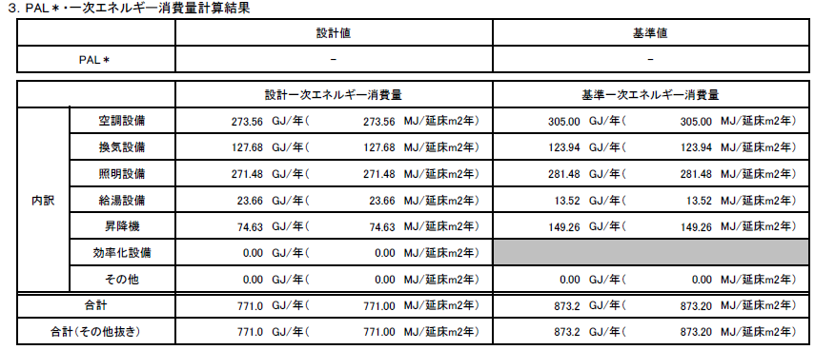
太陽光発電の発電量がないことを確認してください。
C
2.共用部分
1.住戸部分との太陽光電池アレイの共有の有無 |  |  |  | 有り |  |  |  |  | ＜共用部分＞標準入力法による計算結果
主たる廊下の形状 |  |  |  | 大部分が屋内
C
標準入力法にて算出された設計一次エネルギー消費量（GJ） ※太陽光発電は除いて計算 |  |  |  | ③ | 771.0 | ※主たる廊下の形状が｢大部分が屋内｣の場合は、③に入力してください。
住戸部分と太陽電池アレイの共有がない場合の太陽光発電量(GJ) ※太陽光発電を有りとして計算 |  |  |  | ④ |  | ※住戸部分と太陽電池アレイを共有しない場合、④に入力してください。
共用部分の自己消費量(MJ) |  |  |  | ⑤ | 11,980

3.非住宅部分
売電の有無
非住宅部分の太陽光設備の削減量（MJ） |  |  |  | 0

4.参考値（ZEB及びZEH-Mの計算に用いる、再生可能エネルギーの削減量について）
 |  |  | 計算対象床面積 （㎡） | 再生可能エネルギー の削減量(MJ)
住宅用途部分（住戸部分＋共用部分）※1 |  |  |  |  |  |  |  |  | ＜参考値＞
非住宅部分 |  |  |  |  |  |  |  |  | 共用部分及び非住宅部分の計算対象床面積は、エネルギー消費性能計算プログラム（非住宅版）における、
合計 |  |  | 0 |  |  |  |  |  | ｢様式1.（共通）室仕様入力シート｣の室面積の合計値の入力を基本とします。

※1 住戸部分が単独で太陽電池アレイに接続され、共用部分と非住宅部分が太陽電池アレイを共有している場合には、「計算対象床面積」に共用部分の面積のみを入力してください。「再生可能エネルギーの削減量」は、住宅用途部分（住戸部分＋共用部分）の総削減量が表示されます。
注）省エネ基準の算定においては、住宅部分(1.住戸部分＋2.共用部分）は太陽光発電量のうち、自家消費分のみが評価対象となります。3.非住宅部分は、売電がない場合には全ての太陽光発電量が評価対象となります。

